상품제안서
르웨이 진공 스텐 빨대 대용량 손잡이 텀블러 900ml | 상품코드: S44043

 |  |  |  |  |  |  | 02-713-8555 | www.synergygift.co.kr
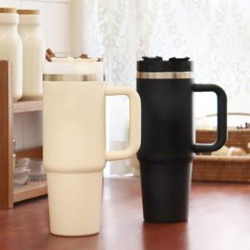 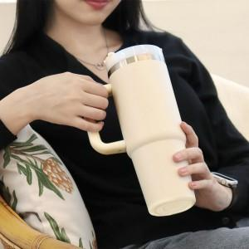

【상세/제작정보】

【인쇄/포장옵션】 | 레이저 / 포장지포장

【공급단가】 | 수량 | 100~ | 300~ | 500~ | 1,000~ | 3,000~
*VAT별도 | 크림 | 11,100원 | 10,700원 | 10,400원 | 10,200원 | 10,000원
 | 블랙 | 11,100원 | 10,700원 | 10,400원 | 10,200원 | 10,000원

【상품 URL】 | https://www.synergygift.co.kr:443/src/goods_detail.php?gdno=44043

